Kort kamp - evenement
Stichting 'Willem de Zwijgergroep' |  |  |  |  |  |  | Voor administratie alleen
DORDRECHT |  |  |  |  |  |  | NR: …… / 20.…-…-…
 |  | SPECIFICATIE van KOSTEN |  |  |  |  | Datum
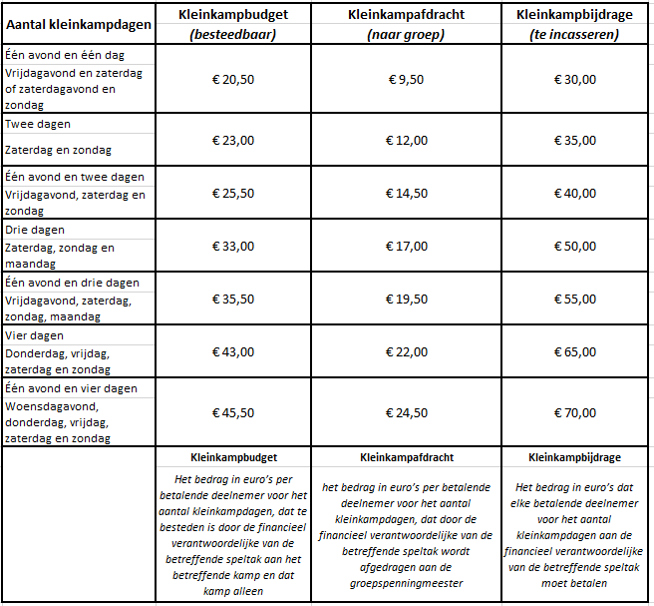
 |  |  |  |  |  |  | Overgemaakt
Naam declarant :
Functie declarant:
Speltak(ken):
Betreft :
Informatie kleinkamp/evenement
Aantal betalende deelnemers standaard: |  |  |  |  | Data kamp/evenement:
Bijdrage per deelnemer |  |  | Afdracht groep per deelnemer |  |  | Besteedbaar budget per deelnemer |  |  | € -

Totale afwijkende bijdrage |  |  | Totale afwijkende afdracht groep |  |  | Totaal afwijkend besteedbaar budget |  |  | € -

Bijdrage totaal |  | € - | Afdracht groep totaal |  | € - | Besteedbaar budget totaal |  |  | € -

Datum | Betalingsbewijs / bon Bedrijf/instantie etc. |  |  | Volg-nr | Omschrijving |  |  |  | Valuta + Bedrag

Restant besteedbaar budget |  |  |  |  |  |  |  |  | € -
Gegevens declarant
Bankinstelling |  |  |  |  | Te ontvangen bedrag van WDZ |  | : | € -
IBAN |  |  |  |  |  |  | :
Woonplaats |  |  |  |  | Handtekening + datum
Datum indiening |  |  |  |  | Akkoord stichting (naam) |  | :
Bij declaratie GEHEEL in te vullen
 |  |  |  |  | Handtekening + datum |  | :

Aantekeningen

